Übersicht
Übersicht
Informationen zur Excel | Aktueller Bearbeitungsstand der Wesentlichkeitsanalyse
In dieser Excel werden die Ergebnisse der durchgeführten Wesentlichkeitsanalyse dargestellt. So werden Registerkarten, die für die ESRS Nachhaltigekeitsberichterstattung erarbeitete Informationen enthalten in grün dargstellt. Informationen, die zur Berichterstattung genutzt werden können allerings primär für unternehmensinterne Zwecke dient werden in gelb dargestellt. | 1. Stakeholder Management | ✔
 | 2. Stakeholder Auswahl | ✔
Ablauf der Wesentlichkeitsanalyse: | 3. Themenspezifische ESRS | Es fehlen noch 80.6%.
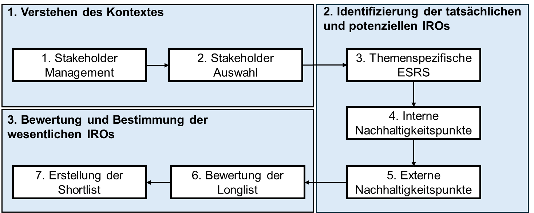
 | 4. Interne Nachhaltigkeitspunkte | ✘
 | 5. Externe Nachhaltigkeitspunkte | Es fehlt noch 1 Stakeholder.
 | 6. Bewertung der Longlist | Es fehlen noch 88%.
 | 7. Shortlist | ✘

 | Themenspezifische ESRS: | 18 | von | 93
 | Es fehlen: | 75

 | Anzahl Punkte in der Longlist: | 25
 | davon bewertet: | 3 | von | 22

 | Anzahl Punkte in der Shortlist | 3

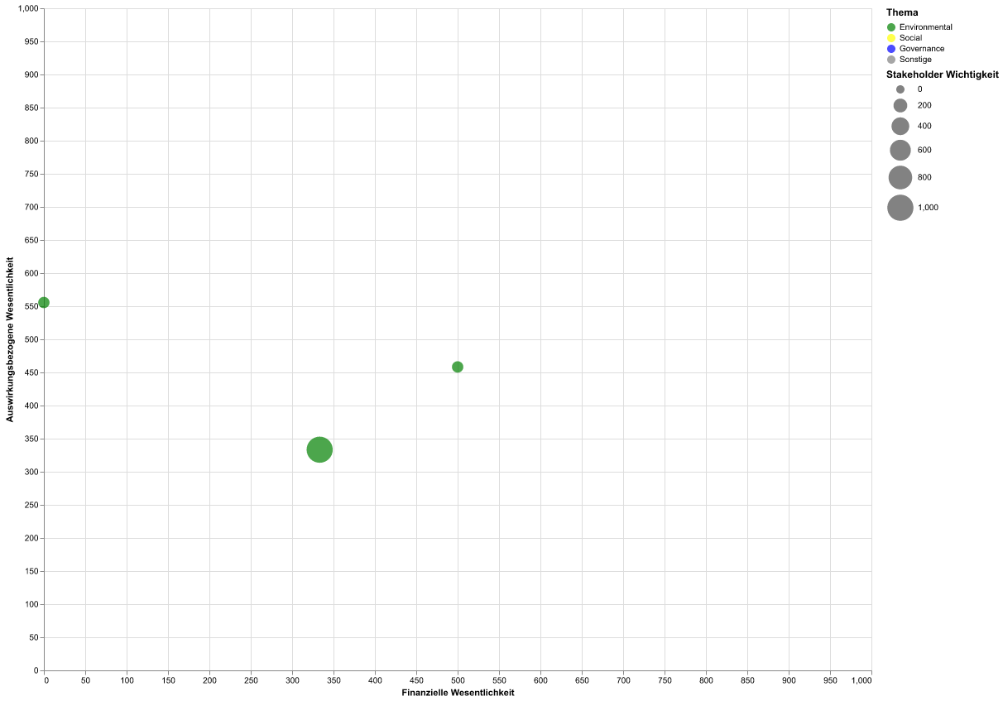
1. Stakeholder Managament: Hinzufügen und Verwalten von Stakeholder. Hinzufügen von Eigenschaften, um das Stakeholder Ranking zu erstellen. Dies kann als Orientierung zur Festlegung der Stakeholder Relvenaz genutzt werden.
2. Stakeholder Auswahl: Hier werden die Stakeholder ausgewählt, welche in die Bewertung mit aufgenommen werden sollen. Zudem werden "Stille Stakeholder" aussortiert.
3. Themenspezifische ESRS: Kein offiziell vorgegebener Schritt in der ESRS. Dient zur vorabauswahl von potenziell wesentlichen IROs anahnd der Themenfelder der themenspezifischen ESRS. Punkte, die hier als relevant markiert werden, werden später bewertet.
4. Interne Nachhatigkeitspunkte: Hier fügt das Unternehemen, welches die WA durchführt eigene potenzielle IROs hinzu.
5. Exerne Nachhaltigkeitspunkte: Hier werden die potenziellen IROs, der in Schritt 2 ausgewählten Stakeholder hinzugefügt. Dabei wird den Stakeholder eine Excel-Datei zugeschickt, welche sowohl die IROs aus Schritt 4 der internen Untersuchung beinhalten als auch die Punkte der themenspzifischen ESRS. Zudem können Stakholder eigene IROs, die noch nihct abgedeckt sind hinzufügen. Es ist anzumerken das die Stakeholder die vollständige Liste der themenspezifische ESRS erhalten und nicht die vorsortierte aus Schritt 1. All diese Punkte werden zusätzlich anahnd von 4 Stufen von den Stakeholder bewerten. Werden die Excel Listen hochgeladen, werden diese in einer Liste vereint.
6. Bewertung der Longlist: Hier befinden sich alle potnziellen IROs aus Schritt 3, 4 und 5. Die Bewertung erfolgt anahnd der auswirkungsbezogenen und der finaziellen Wesentlichkeit, wobei das Minimum für jede Wesentlichkeitsdimension der Wert 0 ist und das Maximum 1000.
7. Erstellung der Shortlist: Hier werden alle bewerteten IROs in einer Wesentlichkeitsmatrix angezeigt. Das Unternehemn legt sowohl einen Schwellenwert für die Wesentlichkeit fest als auch für die Stakeholder Wichtigkeit. Punkte die eine der beiden Grenzen überschreiten gelten als wensetlich und werden in die SHortlist übernommen. Die Shortlist enthält alle wesentlichen IROs, die das Unternehmen im Rahmen der Wesentlichkeitsanalyse identifiziert hat.

Shortlist
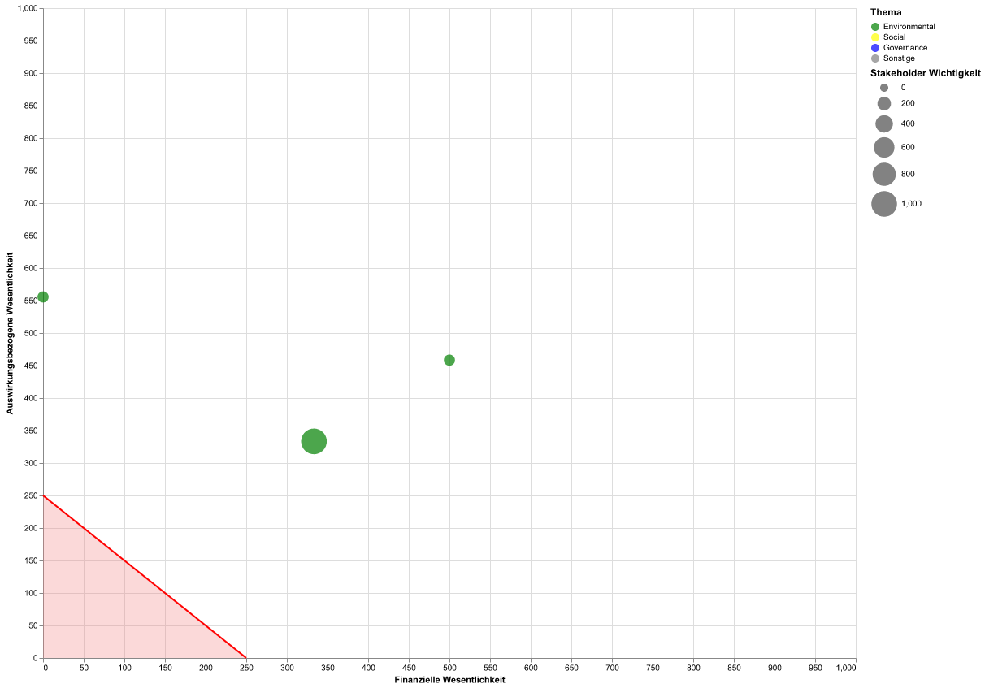
Thema | Unterthema | Unter-Unterthema | Score Finanzen | Score Auswirkung | Schwellenwert für wesentliche Themen: | 250
Biodiversität | Direkte Ursachen des Biodiversitätsverlusts | Direkte Ausbeutung | 0 | 555.6 | Schwellenwert für Stakeholder Wichtigkeit: | 500
Biodiversität | Direkte Ursachen des Biodiversitätsverlusts | Klimawandel | 500 | 458.3 | Wesentlichkeitsmatrix der Shortlist:
Klimawandel | Klimaschutz |  | 333.3 | 333.3

